Seq Armadilhas
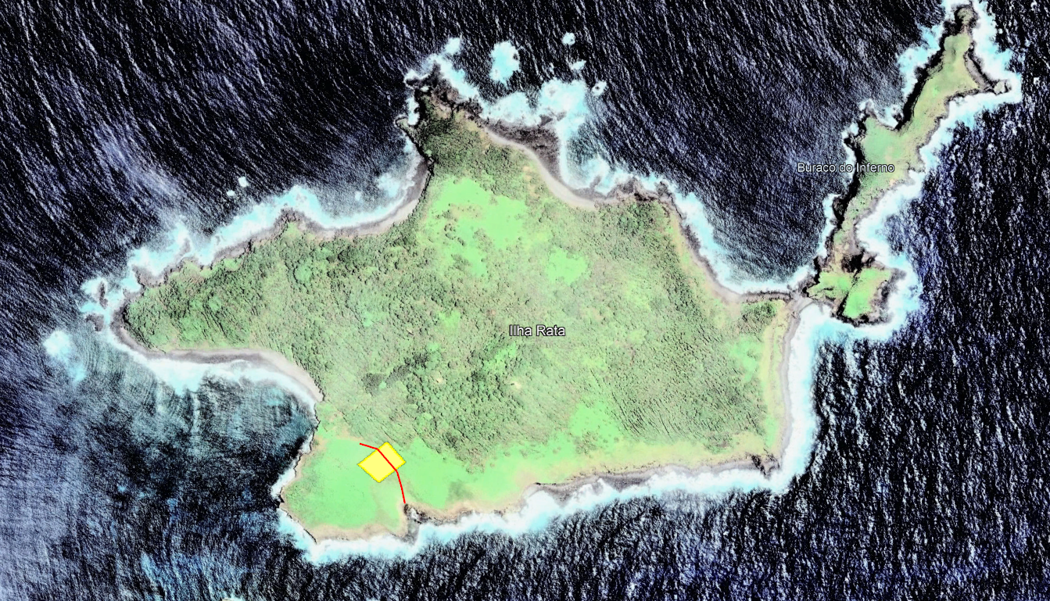

 |  | Buraco das cabras
Sequencia ARMADILHAS
 |  | Trilha |  |  | Grid Ninhal
 | 16 | 17 | 18 | 19 | 20
 | 11 | 12 | 13 | 14 | 15
 | 6 | 7 | 8 | 9 | 10
 | 1 | 2 | 3 | 4 | 5

 |  | Desembarque

